Capa
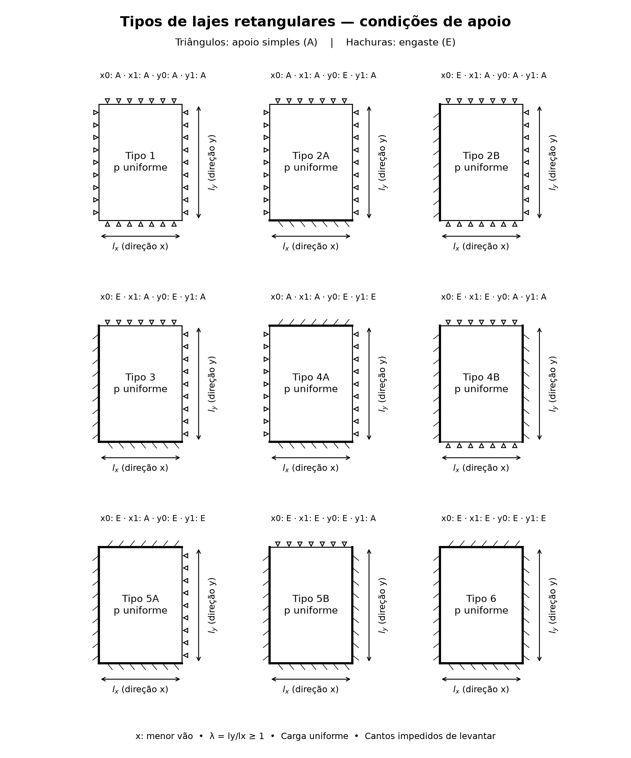
TABELAS DE LAJES RETANGULARES

Carga uniforme • Placa de Kirchhoff–Love • Cantos impedidos de levantar
Triângulos: apoio simples (A). Hachuras: engaste (E). x acompanha o menor vão.
Cada aba Tipo reúne momentos, flecha, volventes assinados, e reações médias de borda (k).
Reações: coeficientes k das bordas (r = k p lx/10); abas Bares kx, kx eng, ky e ky eng.

ABAS DE RESULTADOS (clique para abrir)
Tipo 1 — ν = 0,20 — 21 relações de vãos
Tipo 2A — ν = 0,20 — 21 relações de vãos
Tipo 2B — ν = 0,20 — 21 relações de vãos
Tipo 3 — ν = 0,20 — 21 relações de vãos
Tipo 4A — ν = 0,20 — 21 relações de vãos
Tipo 4B — ν = 0,20 — 21 relações de vãos
Tipo 5A — ν = 0,20 — 21 relações de vãos
Tipo 5B — ν = 0,20 — 21 relações de vãos
Tipo 6 — ν = 0,20 — 21 relações de vãos
Tabela de Bares: μx para todos os tipos
Tabela de Bares: μy para todos os tipos
Tabela de Bares: μ'x para todos os tipos
Tabela de Bares: μ'y para todos os tipos
Tabela de Bares: μxy para todos os tipos
Tabela de Bares: αw para todos os tipos
Tabela de Bares: kx para todos os tipos
Tabela de Bares: k'x para todos os tipos
Tabela de Bares: ky para todos os tipos
Tabela de Bares: k'y para todos os tipos

Tipo 1
LAJE TIPO 1 | Poisson = 0,20 | carga uniforme
x: menor vão; λ = ly/lx ≥ 1. A: apoio simples; E: engaste.
Bordas x0, x1, y0, y1: A, A, A, A
Volventes: momentos por unidade de largura. Conversão para armaduras: cálculo manual.
Consulte a aba Precisao para resultantes e verificação do equilíbrio.

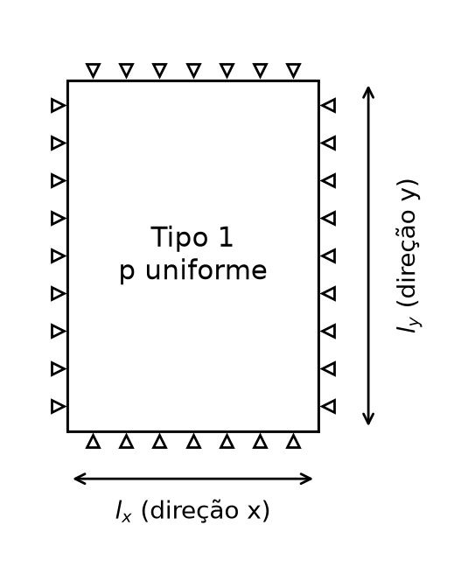

Momentos
m = μ p lx²/100; negativos em módulo. wmax = αw p lx⁴/(100 E h³).

λ | μx | μy | μ'x | μ'y | αw
1.0000 | 4.4203 | 4.4203 | 0.0000 | 0.0000 | 4.6798
1.0500 | 4.8082 | 4.4617 | 0.0000 | 0.0000 | 5.1467
1.1000 | 5.1894 | 4.4846 | 0.0000 | 0.0000 | 5.6090
1.1500 | 5.5621 | 4.4914 | 0.0000 | 0.0000 | 6.0641
1.2000 | 5.9245 | 4.4844 | 0.0000 | 0.0000 | 6.5094
1.2500 | 6.2755 | 4.4657 | 0.0000 | 0.0000 | 6.9432
1.3000 | 6.6141 | 4.4372 | 0.0000 | 0.0000 | 7.3638
1.3500 | 6.9398 | 4.4006 | 0.0000 | 0.0000 | 7.7703
1.4000 | 7.2521 | 4.3575 | 0.0000 | 0.0000 | 8.1618
1.4500 | 7.5508 | 4.3092 | 0.0000 | 0.0000 | 8.5378
1.5000 | 7.8358 | 4.2567 | 0.0000 | 0.0000 | 8.8981
1.5500 | 8.1074 | 4.2012 | 0.0000 | 0.0000 | 9.2424
1.6000 | 8.3655 | 4.1435 | 0.0000 | 0.0000 | 9.5709
1.6500 | 8.6106 | 4.0859 | 0.0000 | 0.0000 | 9.8838
1.7000 | 8.8430 | 4.0343 | 0.0000 | 0.0000 | 10.1814
1.7500 | 9.0631 | 3.9885 | 0.0000 | 0.0000 | 10.4639
1.8000 | 9.2713 | 3.9479 | 0.0000 | 0.0000 | 10.7319
1.8500 | 9.4680 | 3.9120 | 0.0000 | 0.0000 | 10.9858
1.9000 | 9.6537 | 3.8802 | 0.0000 | 0.0000 | 11.2262
1.9500 | 9.8290 | 3.8521 | 0.0000 | 0.0000 | 11.4535
2.0000 | 9.9942 | 3.8272 | 0.0000 | 0.0000 | 11.6682

Volventes
Momento volvente no vértice: mxy = μxy p lx²/100 [kN m/m se p em kN/m² e lx em m].

λ | μxy00 | μxy10 | μxy11 | μxy01
1.0000 | -3.7124 | 3.7124 | -3.7124 | 3.7124
1.0500 | -3.8905 | 3.8905 | -3.8905 | 3.8905
1.1000 | -4.0539 | 4.0539 | -4.0539 | 4.0539
1.1500 | -4.2028 | 4.2028 | -4.2028 | 4.2028
1.2000 | -4.3380 | 4.3380 | -4.3380 | 4.3380
1.2500 | -4.4602 | 4.4602 | -4.4602 | 4.4602
1.3000 | -4.5702 | 4.5702 | -4.5702 | 4.5702
1.3500 | -4.6690 | 4.6690 | -4.6690 | 4.6690
1.4000 | -4.7574 | 4.7574 | -4.7574 | 4.7574
1.4500 | -4.8363 | 4.8363 | -4.8363 | 4.8363
1.5000 | -4.9066 | 4.9066 | -4.9066 | 4.9066
1.5500 | -4.9690 | 4.9690 | -4.9690 | 4.9690
1.6000 | -5.0244 | 5.0244 | -5.0244 | 5.0244
1.6500 | -5.0734 | 5.0734 | -5.0734 | 5.0734
1.7000 | -5.1167 | 5.1167 | -5.1167 | 5.1167
1.7500 | -5.1550 | 5.1550 | -5.1550 | 5.1550
1.8000 | -5.1887 | 5.1887 | -5.1887 | 5.1887
1.8500 | -5.2184 | 5.2184 | -5.2184 | 5.2184
1.9000 | -5.2446 | 5.2446 | -5.2446 | 5.2446
1.9500 | -5.2676 | 5.2676 | -5.2676 | 5.2676
2.0000 | -5.2877 | 5.2877 | -5.2877 | 5.2877

Reacoes
Reação média por borda: r = k p lx/10. Valores elásticos de borda, sem as forças concentradas de canto; a soma das bordas supera a carga total, a favor das vigas.

λ | kx0 | kx1 | ky0 | ky1
1.0000 | 3.2420 | 3.2420 | 3.2420 | 3.2420
1.0500 | 3.3311 | 3.3311 | 3.3075 | 3.3075
1.1000 | 3.4131 | 3.4131 | 3.3660 | 3.3660
1.1500 | 3.4888 | 3.4888 | 3.4185 | 3.4185
1.2000 | 3.5582 | 3.5582 | 3.4647 | 3.4647
1.2500 | 3.6222 | 3.6222 | 3.5057 | 3.5057
1.3000 | 3.6811 | 3.6811 | 3.5419 | 3.5419
1.3500 | 3.7355 | 3.7355 | 3.5739 | 3.5739
1.4000 | 3.7858 | 3.7858 | 3.6021 | 3.6021
1.4500 | 3.8323 | 3.8323 | 3.6268 | 3.6268
1.5000 | 3.8755 | 3.8755 | 3.6486 | 3.6486
1.5500 | 3.9155 | 3.9155 | 3.6677 | 3.6677
1.6000 | 3.9528 | 3.9528 | 3.6844 | 3.6844
1.6500 | 3.9875 | 3.9875 | 3.6990 | 3.6990
1.7000 | 4.0199 | 4.0199 | 3.7118 | 3.7118
1.7500 | 4.0503 | 4.0503 | 3.7229 | 3.7229
1.8000 | 4.0787 | 4.0787 | 3.7327 | 3.7327
1.8500 | 4.1054 | 4.1054 | 3.7412 | 3.7412
1.9000 | 4.1305 | 4.1305 | 3.7486 | 3.7486
1.9500 | 4.1542 | 4.1542 | 3.7551 | 3.7551
2.0000 | 4.1766 | 4.1766 | 3.7607 | 3.7607

Tipo 2A
LAJE TIPO 2A | Poisson = 0,20 | carga uniforme
x: menor vão; λ = ly/lx ≥ 1. A: apoio simples; E: engaste.
Bordas x0, x1, y0, y1: A, A, E, A
Volventes: momentos por unidade de largura. Conversão para armaduras: cálculo manual.
Consulte a aba Precisao para resultantes e verificação do equilíbrio.

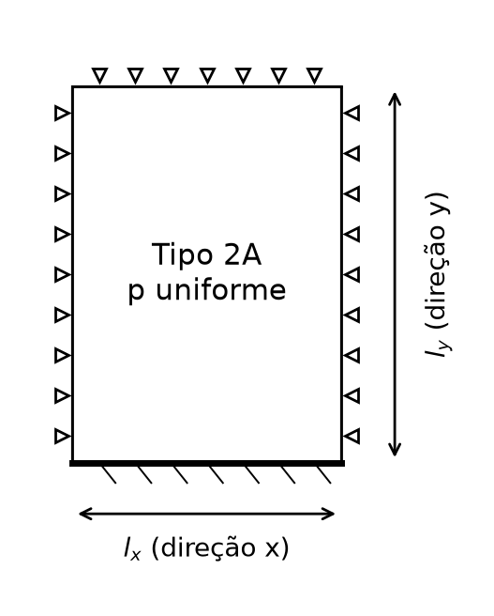

Momentos
m = μ p lx²/100; negativos em módulo. wmax = αw p lx⁴/(100 E h³).

λ | μx | μy | μ'x | μ'y | αw
1.0000 | 3.1778 | 3.9006 | 0.0000 | 8.3876 | 3.2911
1.0500 | 3.5416 | 4.0161 | 0.0000 | 8.7991 | 3.7124
1.1000 | 3.9097 | 4.1108 | 0.0000 | 9.1793 | 4.1429
1.1500 | 4.2794 | 4.1860 | 0.0000 | 9.5285 | 4.5790
1.2000 | 4.6479 | 4.2431 | 0.0000 | 9.8476 | 5.0171
1.2500 | 5.0129 | 4.2838 | 0.0000 | 10.1378 | 5.4544
1.3000 | 5.3724 | 4.3095 | 0.0000 | 10.4007 | 5.8879
1.3500 | 5.7245 | 4.3220 | 0.0000 | 10.6378 | 6.3152
1.4000 | 6.0680 | 4.3228 | 0.0000 | 10.8511 | 6.7345
1.4500 | 6.4016 | 4.3134 | 0.0000 | 11.0423 | 7.1439
1.5000 | 6.7244 | 4.2954 | 0.0000 | 11.2132 | 7.5422
1.5500 | 7.0358 | 4.2701 | 0.0000 | 11.3656 | 7.9281
1.6000 | 7.3353 | 4.2388 | 0.0000 | 11.5012 | 8.3009
1.6500 | 7.6225 | 4.2028 | 0.0000 | 11.6216 | 8.6600
1.7000 | 7.8975 | 4.1634 | 0.0000 | 11.7282 | 9.0051
1.7500 | 8.1600 | 4.1220 | 0.0000 | 11.8226 | 9.3358
1.8000 | 8.4103 | 4.0798 | 0.0000 | 11.9059 | 9.6522
1.8500 | 8.6485 | 4.0384 | 0.0000 | 11.9795 | 9.9543
1.9000 | 8.8748 | 3.9988 | 0.0000 | 12.0442 | 10.2423
1.9500 | 9.0896 | 3.9617 | 0.0000 | 12.1012 | 10.5164
2.0000 | 9.2932 | 3.9276 | 0.0000 | 12.1513 | 10.7769

Volventes
Momento volvente no vértice: mxy = μxy p lx²/100 [kN m/m se p em kN/m² e lx em m].

λ | μxy00 | μxy10 | μxy11 | μxy01
1.0000 | 0.0000 | 0.0000 | -3.0567 | 3.0567
1.0500 | 0.0000 | 0.0000 | -3.2622 | 3.2622
1.1000 | 0.0000 | 0.0000 | -3.4574 | 3.4574
1.1500 | 0.0000 | 0.0000 | -3.6413 | 3.6413
1.2000 | 0.0000 | 0.0000 | -3.8133 | 3.8133
1.2500 | 0.0000 | 0.0000 | -3.9732 | 3.9732
1.3000 | 0.0000 | 0.0000 | -4.1210 | 4.1210
1.3500 | 0.0000 | 0.0000 | -4.2568 | 4.2568
1.4000 | 0.0000 | 0.0000 | -4.3809 | 4.3809
1.4500 | 0.0000 | 0.0000 | -4.4940 | 4.4940
1.5000 | 0.0000 | 0.0000 | -4.5966 | 4.5966
1.5500 | 0.0000 | 0.0000 | -4.6893 | 4.6893
1.6000 | 0.0000 | 0.0000 | -4.7727 | 4.7727
1.6500 | 0.0000 | 0.0000 | -4.8477 | 4.8477
1.7000 | 0.0000 | 0.0000 | -4.9148 | 4.9148
1.7500 | 0.0000 | 0.0000 | -4.9748 | 4.9748
1.8000 | 0.0000 | 0.0000 | -5.0283 | 5.0283
1.8500 | 0.0000 | 0.0000 | -5.0758 | 5.0758
1.9000 | 0.0000 | 0.0000 | -5.1180 | 5.1180
1.9500 | 0.0000 | 0.0000 | -5.1555 | 5.1555
2.0000 | 0.0000 | 0.0000 | -5.1886 | 5.1886

Reacoes
Reação média por borda: r = k p lx/10. Valores elásticos de borda, sem as forças concentradas de canto; a soma das bordas supera a carga total, a favor das vigas.

λ | kx0 | kx1 | ky0 | ky1
1.0000 | 1.9327 | 1.9327 | 4.3970 | 2.9590
1.0500 | 2.0236 | 2.0236 | 4.5078 | 3.0461
1.1000 | 2.1122 | 2.1122 | 4.6085 | 3.1261
1.1500 | 2.1983 | 2.1983 | 4.6998 | 3.1991
1.2000 | 2.2818 | 2.2818 | 4.7821 | 3.2654
1.2500 | 2.3624 | 2.3624 | 4.8562 | 3.3254
1.3000 | 2.4403 | 2.4403 | 4.9225 | 3.3795
1.3500 | 2.5152 | 2.5152 | 4.9818 | 3.4281
1.4000 | 2.5872 | 2.5872 | 5.0347 | 3.4716
1.4500 | 2.6563 | 2.6563 | 5.0817 | 3.5105
1.5000 | 2.7227 | 2.7227 | 5.1234 | 3.5451
1.5500 | 2.7862 | 2.7862 | 5.1604 | 3.5758
1.6000 | 2.8471 | 2.8471 | 5.1930 | 3.6030
1.6500 | 2.9053 | 2.9053 | 5.2218 | 3.6271
1.7000 | 2.9611 | 2.9611 | 5.2472 | 3.6484
1.7500 | 3.0144 | 3.0144 | 5.2695 | 3.6672
1.8000 | 3.0655 | 3.0655 | 5.2891 | 3.6837
1.8500 | 3.1143 | 3.1143 | 5.3063 | 3.6982
1.9000 | 3.1610 | 3.1610 | 5.3214 | 3.7109
1.9500 | 3.2057 | 3.2057 | 5.3346 | 3.7221
2.0000 | 3.2485 | 3.2485 | 5.3461 | 3.7319

Tipo 2B
LAJE TIPO 2B | Poisson = 0,20 | carga uniforme
x: menor vão; λ = ly/lx ≥ 1. A: apoio simples; E: engaste.
Bordas x0, x1, y0, y1: E, A, A, A
Volventes: momentos por unidade de largura. Conversão para armaduras: cálculo manual.
Consulte a aba Precisao para resultantes e verificação do equilíbrio.

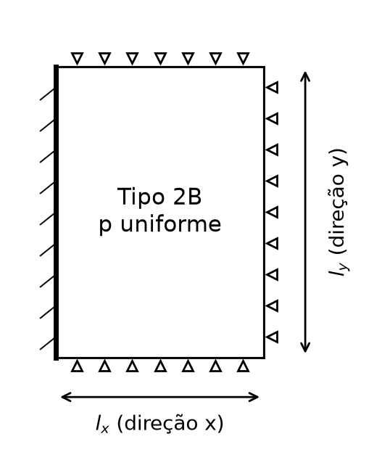

Momentos
m = μ p lx²/100; negativos em módulo. wmax = αw p lx⁴/(100 E h³).

λ | μx | μy | μ'x | μ'y | αw
1.0000 | 3.9006 | 3.1778 | 8.3876 | 0.0000 | 3.2911
1.0500 | 4.1568 | 3.1294 | 8.7831 | 0.0000 | 3.5274
1.1000 | 4.3976 | 3.0713 | 9.1475 | 0.0000 | 3.7501
1.1500 | 4.6228 | 3.0062 | 9.4819 | 0.0000 | 3.9591
1.2000 | 4.8326 | 2.9363 | 9.7878 | 0.0000 | 4.1542
1.2500 | 5.0273 | 2.8633 | 10.0669 | 0.0000 | 4.3358
1.3000 | 5.2074 | 2.7940 | 10.3209 | 0.0000 | 4.5042
1.3500 | 5.3737 | 2.7352 | 10.5516 | 0.0000 | 4.6601
1.4000 | 5.5269 | 2.6854 | 10.7608 | 0.0000 | 4.8039
1.4500 | 5.6678 | 2.6434 | 10.9501 | 0.0000 | 4.9363
1.5000 | 5.7970 | 2.6081 | 11.1212 | 0.0000 | 5.0581
1.5500 | 5.9154 | 2.5783 | 11.2756 | 0.0000 | 5.1699
1.6000 | 6.0238 | 2.5533 | 11.4147 | 0.0000 | 5.2723
1.6500 | 6.1227 | 2.5324 | 11.5399 | 0.0000 | 5.3661
1.7000 | 6.2130 | 2.5149 | 11.6524 | 0.0000 | 5.4517
1.7500 | 6.2953 | 2.5004 | 11.7534 | 0.0000 | 5.5299
1.8000 | 6.3702 | 2.4883 | 11.8438 | 0.0000 | 5.6011
1.8500 | 6.4383 | 2.4783 | 11.9248 | 0.0000 | 5.6660
1.9000 | 6.5002 | 2.4700 | 11.9971 | 0.0000 | 5.7250
1.9500 | 6.5563 | 2.4632 | 12.0616 | 0.0000 | 5.7786
2.0000 | 6.6071 | 2.4576 | 12.1191 | 0.0000 | 5.8272

Volventes
Momento volvente no vértice: mxy = μxy p lx²/100 [kN m/m se p em kN/m² e lx em m].

λ | μxy00 | μxy10 | μxy11 | μxy01
1.0000 | 0.0000 | 3.0567 | -3.0567 | 0.0000
1.0500 | 0.0000 | 3.1449 | -3.1449 | 0.0000
1.1000 | 0.0000 | 3.2198 | -3.2198 | 0.0000
1.1500 | 0.0000 | 3.2830 | -3.2830 | 0.0000
1.2000 | 0.0000 | 3.3360 | -3.3360 | 0.0000
1.2500 | 0.0000 | 3.3801 | -3.3801 | 0.0000
1.3000 | 0.0000 | 3.4167 | -3.4167 | 0.0000
1.3500 | 0.0000 | 3.4468 | -3.4468 | 0.0000
1.4000 | 0.0000 | 3.4715 | -3.4715 | 0.0000
1.4500 | 0.0000 | 3.4915 | -3.4915 | 0.0000
1.5000 | 0.0000 | 3.5078 | -3.5078 | 0.0000
1.5500 | 0.0000 | 3.5210 | -3.5210 | 0.0000
1.6000 | 0.0000 | 3.5315 | -3.5315 | 0.0000
1.6500 | 0.0000 | 3.5399 | -3.5399 | 0.0000
1.7000 | 0.0000 | 3.5465 | -3.5465 | 0.0000
1.7500 | 0.0000 | 3.5517 | -3.5517 | 0.0000
1.8000 | 0.0000 | 3.5557 | -3.5557 | 0.0000
1.8500 | 0.0000 | 3.5589 | -3.5589 | 0.0000
1.9000 | 0.0000 | 3.5613 | -3.5613 | 0.0000
1.9500 | 0.0000 | 3.5631 | -3.5631 | 0.0000
2.0000 | 0.0000 | 3.5644 | -3.5644 | 0.0000

Reacoes
Reação média por borda: r = k p lx/10. Valores elásticos de borda, sem as forças concentradas de canto; a soma das bordas supera a carga total, a favor das vigas.

λ | kx0 | kx1 | ky0 | ky1
1.0000 | 4.3970 | 2.9590 | 1.9327 | 1.9327
1.0500 | 4.4958 | 3.0126 | 1.9364 | 1.9364
1.1000 | 4.5852 | 3.0597 | 1.9386 | 1.9386
1.1500 | 4.6661 | 3.1012 | 1.9396 | 1.9396
1.2000 | 4.7397 | 3.1379 | 1.9398 | 1.9398
1.2500 | 4.8066 | 3.1705 | 1.9395 | 1.9395
1.3000 | 4.8677 | 3.1995 | 1.9388 | 1.9388
1.3500 | 4.9237 | 3.2254 | 1.9378 | 1.9378
1.4000 | 4.9750 | 3.2486 | 1.9367 | 1.9367
1.4500 | 5.0225 | 3.2696 | 1.9359 | 1.9359
1.5000 | 5.0662 | 3.2886 | 1.9348 | 1.9348
1.5500 | 5.1067 | 3.3060 | 1.9338 | 1.9338
1.6000 | 5.1443 | 3.3218 | 1.9327 | 1.9327
1.6500 | 5.1794 | 3.3363 | 1.9318 | 1.9318
1.7000 | 5.2121 | 3.3498 | 1.9310 | 1.9310
1.7500 | 5.2428 | 3.3622 | 1.9302 | 1.9302
1.8000 | 5.2716 | 3.3738 | 1.9295 | 1.9295
1.8500 | 5.2987 | 3.3846 | 1.9289 | 1.9289
1.9000 | 5.3243 | 3.3947 | 1.9284 | 1.9284
1.9500 | 5.3485 | 3.4042 | 1.9279 | 1.9279
2.0000 | 5.3713 | 3.4131 | 1.9275 | 1.9275

Tipo 3
LAJE TIPO 3 | Poisson = 0,20 | carga uniforme
x: menor vão; λ = ly/lx ≥ 1. A: apoio simples; E: engaste.
Bordas x0, x1, y0, y1: E, A, E, A
Volventes: momentos por unidade de largura. Conversão para armaduras: cálculo manual.
Consulte a aba Precisao para resultantes e verificação do equilíbrio.

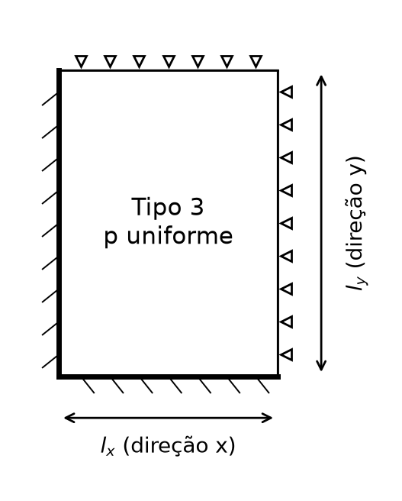

Momentos
m = μ p lx²/100; negativos em módulo. wmax = αw p lx⁴/(100 E h³).

λ | μx | μy | μ'x | μ'y | αw
1.0000 | 3.0492 | 3.0492 | 6.9438 | 6.9438 | 2.5383
1.0500 | 3.3281 | 3.0619 | 7.4030 | 7.1516 | 2.7894
1.1000 | 3.5979 | 3.0577 | 7.8384 | 7.3287 | 3.0335
1.1500 | 3.8569 | 3.0393 | 8.2485 | 7.4785 | 3.2687
1.2000 | 4.1036 | 3.0092 | 8.6324 | 7.6042 | 3.4938
1.2500 | 4.3372 | 2.9701 | 8.9899 | 7.7090 | 3.7078
1.3000 | 4.5574 | 2.9244 | 9.3214 | 7.7957 | 3.9101
1.3500 | 4.7638 | 2.8746 | 9.6275 | 7.8670 | 4.1005
1.4000 | 4.9567 | 2.8234 | 9.9093 | 7.9253 | 4.2789
1.4500 | 5.1363 | 2.7733 | 10.1677 | 7.9726 | 4.4455
1.5000 | 5.3030 | 2.7264 | 10.4042 | 8.0108 | 4.6005
1.5500 | 5.4574 | 2.6839 | 10.6201 | 8.0415 | 4.7444
1.6000 | 5.6000 | 2.6462 | 10.8167 | 8.0659 | 4.8777
1.6500 | 5.7314 | 2.6133 | 10.9954 | 8.0852 | 5.0008
1.7000 | 5.8524 | 2.5849 | 11.1575 | 8.1004 | 5.1143
1.7500 | 5.9635 | 2.5604 | 11.3043 | 8.1123 | 5.2187
1.8000 | 6.0653 | 2.5396 | 11.4370 | 8.1214 | 5.3147
1.8500 | 6.1586 | 2.5219 | 11.5568 | 8.1284 | 5.4028
1.9000 | 6.2439 | 2.5069 | 11.6647 | 8.1337 | 5.4834
1.9500 | 6.3218 | 2.4943 | 11.7619 | 8.1376 | 5.5571
2.0000 | 6.3928 | 2.4837 | 11.8492 | 8.1404 | 5.6245

Volventes
Momento volvente no vértice: mxy = μxy p lx²/100 [kN m/m se p em kN/m² e lx em m].

λ | μxy00 | μxy10 | μxy11 | μxy01
1.0000 | 0.0000 | 0.0000 | -2.6899 | 0.0000
1.0500 | 0.0000 | 0.0000 | -2.8171 | 0.0000
1.1000 | 0.0000 | 0.0000 | -2.9301 | 0.0000
1.1500 | 0.0000 | 0.0000 | -3.0295 | 0.0000
1.2000 | 0.0000 | 0.0000 | -3.1160 | 0.0000
1.2500 | 0.0000 | 0.0000 | -3.1908 | 0.0000
1.3000 | 0.0000 | 0.0000 | -3.2550 | 0.0000
1.3500 | 0.0000 | 0.0000 | -3.3096 | 0.0000
1.4000 | 0.0000 | 0.0000 | -3.3558 | 0.0000
1.4500 | 0.0000 | 0.0000 | -3.3946 | 0.0000
1.5000 | 0.0000 | 0.0000 | -3.4270 | 0.0000
1.5500 | 0.0000 | 0.0000 | -3.4540 | 0.0000
1.6000 | 0.0000 | 0.0000 | -3.4763 | 0.0000
1.6500 | 0.0000 | 0.0000 | -3.4947 | 0.0000
1.7000 | 0.0000 | 0.0000 | -3.5096 | 0.0000
1.7500 | 0.0000 | 0.0000 | -3.5218 | 0.0000
1.8000 | 0.0000 | 0.0000 | -3.5317 | 0.0000
1.8500 | 0.0000 | 0.0000 | -3.5396 | 0.0000
1.9000 | 0.0000 | 0.0000 | -3.5459 | 0.0000
1.9500 | 0.0000 | 0.0000 | -3.5509 | 0.0000
2.0000 | 0.0000 | 0.0000 | -3.5549 | 0.0000

Reacoes
Reação média por borda: r = k p lx/10. Valores elásticos de borda, sem as forças concentradas de canto; a soma das bordas supera a carga total, a favor das vigas.

λ | kx0 | kx1 | ky0 | ky1
1.0000 | 3.3777 | 1.8902 | 3.3777 | 1.8902
1.0500 | 3.5021 | 1.9670 | 3.4145 | 1.9040
1.1000 | 3.6189 | 2.0397 | 3.4447 | 1.9144
1.1500 | 3.7283 | 2.1083 | 3.4692 | 1.9220
1.2000 | 3.8306 | 2.1728 | 3.4890 | 1.9275
1.2500 | 3.9261 | 2.2334 | 3.5048 | 1.9313
1.3000 | 4.0153 | 2.2902 | 3.5173 | 1.9337
1.3500 | 4.0985 | 2.3435 | 3.5272 | 1.9352
1.4000 | 4.1762 | 2.3934 | 3.5349 | 1.9358
1.4500 | 4.2488 | 2.4402 | 3.5408 | 1.9360
1.5000 | 4.3167 | 2.4841 | 3.5453 | 1.9357
1.5500 | 4.3803 | 2.5253 | 3.5487 | 1.9352
1.6000 | 4.4400 | 2.5641 | 3.5514 | 1.9348
1.6500 | 4.4960 | 2.6005 | 3.5532 | 1.9340
1.7000 | 4.5485 | 2.6347 | 3.5545 | 1.9332
1.7500 | 4.5980 | 2.6670 | 3.5554 | 1.9324
1.8000 | 4.6447 | 2.6975 | 3.5559 | 1.9317
1.8500 | 4.6888 | 2.7263 | 3.5563 | 1.9309
1.9000 | 4.7305 | 2.7536 | 3.5564 | 1.9302
1.9500 | 4.7699 | 2.7794 | 3.5565 | 1.9296
2.0000 | 4.8074 | 2.8039 | 3.5564 | 1.9290

Tipo 4A
LAJE TIPO 4A | Poisson = 0,20 | carga uniforme
x: menor vão; λ = ly/lx ≥ 1. A: apoio simples; E: engaste.
Bordas x0, x1, y0, y1: A, A, E, E
Volventes: momentos por unidade de largura. Conversão para armaduras: cálculo manual.
Consulte a aba Precisao para resultantes e verificação do equilíbrio.

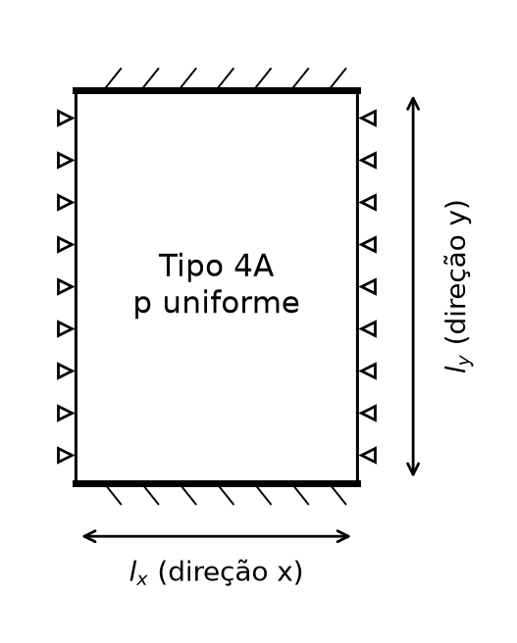

Momentos
m = μ p lx²/100; negativos em módulo. wmax = αw p lx⁴/(100 E h³).

λ | μx | μy | μ'x | μ'y | αw
1.0000 | 2.1538 | 3.1661 | 0.0000 | 6.9838 | 2.2085
1.0500 | 2.4608 | 3.3298 | 0.0000 | 7.4405 | 2.5508
1.1000 | 2.7816 | 3.4779 | 0.0000 | 7.8763 | 2.9120
1.1500 | 3.1134 | 3.6099 | 0.0000 | 8.2892 | 3.2894
1.2000 | 3.4536 | 3.7257 | 0.0000 | 8.6778 | 3.6799
1.2500 | 3.7996 | 3.8254 | 0.0000 | 9.0414 | 4.0805
1.3000 | 4.1490 | 3.9094 | 0.0000 | 9.3797 | 4.4883
1.3500 | 4.4994 | 3.9783 | 0.0000 | 9.6927 | 4.9004
1.4000 | 4.8486 | 4.0330 | 0.0000 | 9.9808 | 5.3140
1.4500 | 5.1947 | 4.0743 | 0.0000 | 10.2449 | 5.7266
1.5000 | 5.5359 | 4.1033 | 0.0000 | 10.4859 | 6.1361
1.5500 | 5.8708 | 4.1209 | 0.0000 | 10.7050 | 6.5402
1.6000 | 6.1981 | 4.1283 | 0.0000 | 10.9034 | 6.9374
1.6500 | 6.5167 | 4.1264 | 0.0000 | 11.0824 | 7.3260
1.7000 | 6.8257 | 4.1165 | 0.0000 | 11.2435 | 7.7049
1.7500 | 7.1245 | 4.0994 | 0.0000 | 11.3881 | 8.0729
1.8000 | 7.4126 | 4.0761 | 0.0000 | 11.5174 | 8.4293
1.8500 | 7.6896 | 4.0475 | 0.0000 | 11.6329 | 8.7734
1.9000 | 7.9553 | 4.0144 | 0.0000 | 11.7358 | 9.1048
1.9500 | 8.2097 | 3.9776 | 0.0000 | 11.8273 | 9.4233
2.0000 | 8.4527 | 3.9378 | 0.0000 | 11.9084 | 9.7286

Volventes
Momento volvente no vértice: mxy = μxy p lx²/100 [kN m/m se p em kN/m² e lx em m].

λ | μxy00 | μxy10 | μxy11 | μxy01
1.0000 | 0.0000 | 0.0000 | 0.0000 | 0.0000
1.0500 | 0.0000 | 0.0000 | 0.0000 | 0.0000
1.1000 | 0.0000 | 0.0000 | 0.0000 | 0.0000
1.1500 | 0.0000 | 0.0000 | 0.0000 | 0.0000
1.2000 | 0.0000 | 0.0000 | 0.0000 | 0.0000
1.2500 | 0.0000 | 0.0000 | 0.0000 | 0.0000
1.3000 | 0.0000 | 0.0000 | 0.0000 | 0.0000
1.3500 | 0.0000 | 0.0000 | 0.0000 | 0.0000
1.4000 | 0.0000 | 0.0000 | 0.0000 | 0.0000
1.4500 | 0.0000 | 0.0000 | 0.0000 | 0.0000
1.5000 | 0.0000 | 0.0000 | 0.0000 | 0.0000
1.5500 | 0.0000 | 0.0000 | 0.0000 | 0.0000
1.6000 | 0.0000 | 0.0000 | 0.0000 | 0.0000
1.6500 | 0.0000 | 0.0000 | 0.0000 | 0.0000
1.7000 | 0.0000 | 0.0000 | 0.0000 | 0.0000
1.7500 | 0.0000 | 0.0000 | 0.0000 | 0.0000
1.8000 | 0.0000 | 0.0000 | 0.0000 | 0.0000
1.8500 | 0.0000 | 0.0000 | 0.0000 | 0.0000
1.9000 | 0.0000 | 0.0000 | 0.0000 | 0.0000
1.9500 | 0.0000 | 0.0000 | 0.0000 | 0.0000
2.0000 | 0.0000 | 0.0000 | 0.0000 | 0.0000

Reacoes
Reação média por borda: r = k p lx/10. Valores elásticos de borda, sem as forças concentradas de canto; a soma das bordas supera a carga total, a favor das vigas.

λ | kx0 | kx1 | ky0 | ky1
1.0000 | 1.0122 | 1.0122 | 3.9873 | 3.9873
1.0500 | 1.0761 | 1.0761 | 4.1192 | 4.1192
1.1000 | 1.1421 | 1.1421 | 4.2427 | 4.2427
1.1500 | 1.2098 | 1.2098 | 4.3577 | 4.3577
1.2000 | 1.2790 | 1.2790 | 4.4642 | 4.4642
1.2500 | 1.3493 | 1.3493 | 4.5623 | 4.5623
1.3000 | 1.4204 | 1.4204 | 4.6524 | 4.6524
1.3500 | 1.4919 | 1.4919 | 4.7347 | 4.7347
1.4000 | 1.5637 | 1.5637 | 4.8096 | 4.8096
1.4500 | 1.6353 | 1.6353 | 4.8775 | 4.8775
1.5000 | 1.7064 | 1.7064 | 4.9389 | 4.9389
1.5500 | 1.7770 | 1.7770 | 4.9942 | 4.9942
1.6000 | 1.8466 | 1.8466 | 5.0438 | 5.0438
1.6500 | 1.9152 | 1.9152 | 5.0883 | 5.0883
1.7000 | 1.9825 | 1.9825 | 5.1280 | 5.1280
1.7500 | 2.0484 | 2.0484 | 5.1633 | 5.1633
1.8000 | 2.1129 | 2.1129 | 5.1948 | 5.1948
1.8500 | 2.1758 | 2.1758 | 5.2227 | 5.2227
1.9000 | 2.2370 | 2.2370 | 5.2474 | 5.2474
1.9500 | 2.2966 | 2.2966 | 5.2692 | 5.2692
2.0000 | 2.3545 | 2.3545 | 5.2884 | 5.2884

Tipo 4B
LAJE TIPO 4B | Poisson = 0,20 | carga uniforme
x: menor vão; λ = ly/lx ≥ 1. A: apoio simples; E: engaste.
Bordas x0, x1, y0, y1: E, E, A, A
Volventes: momentos por unidade de largura. Conversão para armaduras: cálculo manual.
Consulte a aba Precisao para resultantes e verificação do equilíbrio.

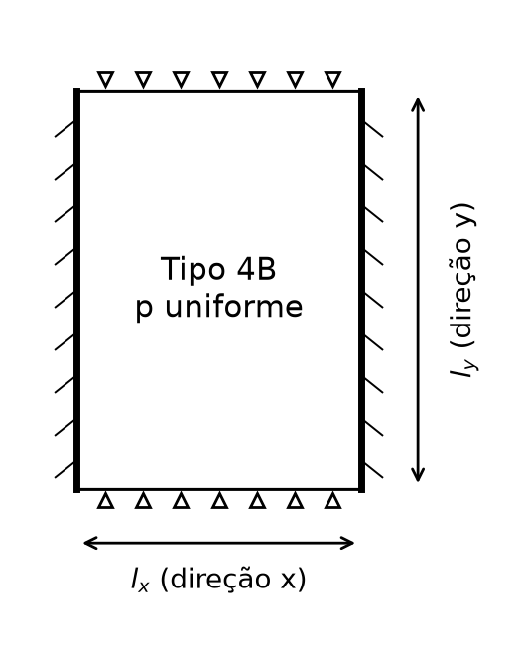

Momentos
m = μ p lx²/100; negativos em módulo. wmax = αw p lx⁴/(100 E h³).

λ | μx | μy | μ'x | μ'y | αw
1.0000 | 3.1661 | 2.1538 | 6.9838 | 0.0000 | 2.2085
1.0500 | 3.3035 | 2.0711 | 7.2011 | 0.0000 | 2.3127
1.1000 | 3.4259 | 2.0022 | 7.3910 | 0.0000 | 2.4058
1.1500 | 3.5345 | 1.9468 | 7.5564 | 0.0000 | 2.4888
1.2000 | 3.6304 | 1.9025 | 7.6997 | 0.0000 | 2.5625
1.2500 | 3.7148 | 1.8671 | 7.8235 | 0.0000 | 2.6277
1.3000 | 3.7889 | 1.8391 | 7.9299 | 0.0000 | 2.6852
1.3500 | 3.8536 | 1.8170 | 8.0209 | 0.0000 | 2.7357
1.4000 | 3.9100 | 1.7997 | 8.0985 | 0.0000 | 2.7799
1.4500 | 3.9589 | 1.7863 | 8.1642 | 0.0000 | 2.8185
1.5000 | 4.0011 | 1.7760 | 8.2194 | 0.0000 | 2.8520
1.5500 | 4.0374 | 1.7682 | 8.2655 | 0.0000 | 2.8810
1.6000 | 4.0684 | 1.7624 | 8.3037 | 0.0000 | 2.9061
1.6500 | 4.0948 | 1.7580 | 8.3350 | 0.0000 | 2.9275
1.7000 | 4.1170 | 1.7549 | 8.3602 | 0.0000 | 2.9458
1.7500 | 4.1357 | 1.7527 | 8.3804 | 0.0000 | 2.9613
1.8000 | 4.1512 | 1.7512 | 8.3960 | 0.0000 | 2.9744
1.8500 | 4.1640 | 1.7503 | 8.4079 | 0.0000 | 2.9853
1.9000 | 4.1744 | 1.7497 | 8.4166 | 0.0000 | 2.9943
1.9500 | 4.1827 | 1.7494 | 8.4226 | 0.0000 | 3.0017
2.0000 | 4.1892 | 1.7493 | 8.4263 | 0.0000 | 3.0076

Volventes
Momento volvente no vértice: mxy = μxy p lx²/100 [kN m/m se p em kN/m² e lx em m].

λ | μxy00 | μxy10 | μxy11 | μxy01
1.0000 | 0.0000 | 0.0000 | 0.0000 | 0.0000
1.0500 | 0.0000 | 0.0000 | 0.0000 | 0.0000
1.1000 | 0.0000 | 0.0000 | 0.0000 | 0.0000
1.1500 | 0.0000 | 0.0000 | 0.0000 | 0.0000
1.2000 | 0.0000 | 0.0000 | 0.0000 | 0.0000
1.2500 | 0.0000 | 0.0000 | 0.0000 | 0.0000
1.3000 | 0.0000 | 0.0000 | 0.0000 | 0.0000
1.3500 | 0.0000 | 0.0000 | 0.0000 | 0.0000
1.4000 | 0.0000 | 0.0000 | 0.0000 | 0.0000
1.4500 | 0.0000 | 0.0000 | 0.0000 | 0.0000
1.5000 | 0.0000 | 0.0000 | 0.0000 | 0.0000
1.5500 | 0.0000 | 0.0000 | 0.0000 | 0.0000
1.6000 | 0.0000 | 0.0000 | 0.0000 | 0.0000
1.6500 | 0.0000 | 0.0000 | 0.0000 | 0.0000
1.7000 | 0.0000 | 0.0000 | 0.0000 | 0.0000
1.7500 | 0.0000 | 0.0000 | 0.0000 | 0.0000
1.8000 | 0.0000 | 0.0000 | 0.0000 | 0.0000
1.8500 | 0.0000 | 0.0000 | 0.0000 | 0.0000
1.9000 | 0.0000 | 0.0000 | 0.0000 | 0.0000
1.9500 | 0.0000 | 0.0000 | 0.0000 | 0.0000
2.0000 | 0.0000 | 0.0000 | 0.0000 | 0.0000

Reacoes
Reação média por borda: r = k p lx/10. Valores elásticos de borda, sem as forças concentradas de canto; a soma das bordas supera a carga total, a favor das vigas.

λ | kx0 | kx1 | ky0 | ky1
1.0000 | 3.9873 | 3.9873 | 1.0122 | 1.0122
1.0500 | 4.0463 | 4.0463 | 1.0009 | 1.0009
1.1000 | 4.0981 | 4.0981 | 0.9915 | 0.9915
1.1500 | 4.1440 | 4.1440 | 0.9839 | 0.9839
1.2000 | 4.1847 | 4.1847 | 0.9777 | 0.9777
1.2500 | 4.2212 | 4.2212 | 0.9728 | 0.9728
1.3000 | 4.2541 | 4.2541 | 0.9690 | 0.9690
1.3500 | 4.2839 | 4.2839 | 0.9660 | 0.9660
1.4000 | 4.3111 | 4.3111 | 0.9638 | 0.9638
1.4500 | 4.3360 | 4.3360 | 0.9621 | 0.9621
1.5000 | 4.3589 | 4.3589 | 0.9608 | 0.9608
1.5500 | 4.3801 | 4.3801 | 0.9599 | 0.9599
1.6000 | 4.4000 | 4.4000 | 0.9595 | 0.9595
1.6500 | 4.4184 | 4.4184 | 0.9591 | 0.9591
1.7000 | 4.4356 | 4.4356 | 0.9588 | 0.9588
1.7500 | 4.4518 | 4.4518 | 0.9587 | 0.9587
1.8000 | 4.4671 | 4.4671 | 0.9586 | 0.9586
1.8500 | 4.4815 | 4.4815 | 0.9586 | 0.9586
1.9000 | 4.4951 | 4.4951 | 0.9586 | 0.9586
1.9500 | 4.5080 | 4.5080 | 0.9586 | 0.9586
2.0000 | 4.5203 | 4.5203 | 0.9587 | 0.9587

Tipo 5A
LAJE TIPO 5A | Poisson = 0,20 | carga uniforme
x: menor vão; λ = ly/lx ≥ 1. A: apoio simples; E: engaste.
Bordas x0, x1, y0, y1: E, A, E, E
Volventes: momentos por unidade de largura. Conversão para armaduras: cálculo manual.
Consulte a aba Precisao para resultantes e verificação do equilíbrio.

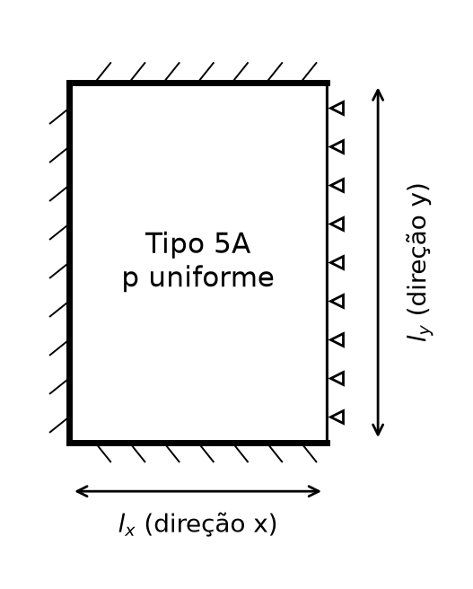

Momentos
m = μ p lx²/100; negativos em módulo. wmax = αw p lx⁴/(100 E h³).

λ | μx | μy | μ'x | μ'y | αw
1.0000 | 2.2417 | 2.6684 | 5.5032 | 6.1278 | 1.8473
1.0500 | 2.5108 | 2.7425 | 5.9705 | 6.4150 | 2.0839
1.1000 | 2.7811 | 2.7977 | 6.4297 | 6.6718 | 2.3225
1.1500 | 3.0492 | 2.8353 | 6.8769 | 6.8989 | 2.5604
1.2000 | 3.3126 | 2.8566 | 7.3086 | 7.0980 | 2.7952
1.2500 | 3.5690 | 2.8634 | 7.7222 | 7.2709 | 3.0250
1.3000 | 3.8166 | 2.8572 | 8.1159 | 7.4197 | 3.2479
1.3500 | 4.0542 | 2.8400 | 8.4881 | 7.5469 | 3.4627
1.4000 | 4.2807 | 2.8132 | 8.8382 | 7.6548 | 3.6683
1.4500 | 4.4956 | 2.7786 | 9.1657 | 7.7456 | 3.8641
1.5000 | 4.6983 | 2.7376 | 9.4709 | 7.8216 | 4.0496
1.5500 | 4.8889 | 2.6916 | 9.7540 | 7.8848 | 4.2245
1.6000 | 5.0674 | 2.6418 | 10.0157 | 7.9369 | 4.3889
1.6500 | 5.2340 | 2.5892 | 10.2568 | 7.9798 | 4.5428
1.7000 | 5.3890 | 2.5349 | 10.4784 | 8.0147 | 4.6864
1.7500 | 5.5330 | 2.4795 | 10.6815 | 8.0430 | 4.8200
1.8000 | 5.6662 | 2.4266 | 10.8671 | 8.0658 | 4.9441
1.8500 | 5.7893 | 2.3813 | 11.0364 | 8.0841 | 5.0590
1.9000 | 5.9029 | 2.3427 | 11.1904 | 8.0986 | 5.1652
1.9500 | 6.0074 | 2.3099 | 11.3304 | 8.1100 | 5.2631
2.0000 | 6.1035 | 2.2821 | 11.4574 | 8.1190 | 5.3533

Volventes
Momento volvente no vértice: mxy = μxy p lx²/100 [kN m/m se p em kN/m² e lx em m].

λ | μxy00 | μxy10 | μxy11 | μxy01
1.0000 | 0.0000 | 0.0000 | 0.0000 | 0.0000
1.0500 | 0.0000 | 0.0000 | 0.0000 | 0.0000
1.1000 | 0.0000 | 0.0000 | 0.0000 | 0.0000
1.1500 | 0.0000 | 0.0000 | 0.0000 | 0.0000
1.2000 | 0.0000 | 0.0000 | 0.0000 | 0.0000
1.2500 | 0.0000 | 0.0000 | 0.0000 | 0.0000
1.3000 | 0.0000 | 0.0000 | 0.0000 | 0.0000
1.3500 | 0.0000 | 0.0000 | 0.0000 | 0.0000
1.4000 | 0.0000 | 0.0000 | 0.0000 | 0.0000
1.4500 | 0.0000 | 0.0000 | 0.0000 | 0.0000
1.5000 | 0.0000 | 0.0000 | 0.0000 | 0.0000
1.5500 | 0.0000 | 0.0000 | 0.0000 | 0.0000
1.6000 | 0.0000 | 0.0000 | 0.0000 | 0.0000
1.6500 | 0.0000 | 0.0000 | 0.0000 | 0.0000
1.7000 | 0.0000 | 0.0000 | 0.0000 | 0.0000
1.7500 | 0.0000 | 0.0000 | 0.0000 | 0.0000
1.8000 | 0.0000 | 0.0000 | 0.0000 | 0.0000
1.8500 | 0.0000 | 0.0000 | 0.0000 | 0.0000
1.9000 | 0.0000 | 0.0000 | 0.0000 | 0.0000
1.9500 | 0.0000 | 0.0000 | 0.0000 | 0.0000
2.0000 | 0.0000 | 0.0000 | 0.0000 | 0.0000

Reacoes
Reação média por borda: r = k p lx/10. Valores elásticos de borda, sem as forças concentradas de canto; a soma das bordas supera a carga total, a favor das vigas.

λ | kx0 | kx1 | ky0 | ky1
1.0000 | 2.5363 | 1.0499 | 3.2057 | 3.2057
1.0500 | 2.6594 | 1.1185 | 3.2651 | 3.2651
1.1000 | 2.7795 | 1.1879 | 3.3163 | 3.3163
1.1500 | 2.8960 | 1.2576 | 3.3600 | 3.3600
1.2000 | 3.0085 | 1.3270 | 3.3969 | 3.3969
1.2500 | 3.1168 | 1.3957 | 3.4278 | 3.4278
1.3000 | 3.2206 | 1.4632 | 3.4536 | 3.4536
1.3500 | 3.3200 | 1.5292 | 3.4748 | 3.4748
1.4000 | 3.4148 | 1.5934 | 3.4922 | 3.4922
1.4500 | 3.5051 | 1.6557 | 3.5063 | 3.5063
1.5000 | 3.5911 | 1.7159 | 3.5176 | 3.5176
1.5500 | 3.6727 | 1.7739 | 3.5267 | 3.5267
1.6000 | 3.7503 | 1.8297 | 3.5339 | 3.5339
1.6500 | 3.8239 | 1.8832 | 3.5395 | 3.5395
1.7000 | 3.8937 | 1.9344 | 3.5439 | 3.5439
1.7500 | 3.9601 | 1.9834 | 3.5472 | 3.5472
1.8000 | 4.0230 | 2.0303 | 3.5498 | 3.5498
1.8500 | 4.0828 | 2.0751 | 3.5517 | 3.5517
1.9000 | 4.1397 | 2.1179 | 3.5531 | 3.5531
1.9500 | 4.1937 | 2.1588 | 3.5542 | 3.5542
2.0000 | 4.2452 | 2.1979 | 3.5549 | 3.5549

Tipo 5B
LAJE TIPO 5B | Poisson = 0,20 | carga uniforme
x: menor vão; λ = ly/lx ≥ 1. A: apoio simples; E: engaste.
Bordas x0, x1, y0, y1: E, E, E, A
Volventes: momentos por unidade de largura. Conversão para armaduras: cálculo manual.
Consulte a aba Precisao para resultantes e verificação do equilíbrio.

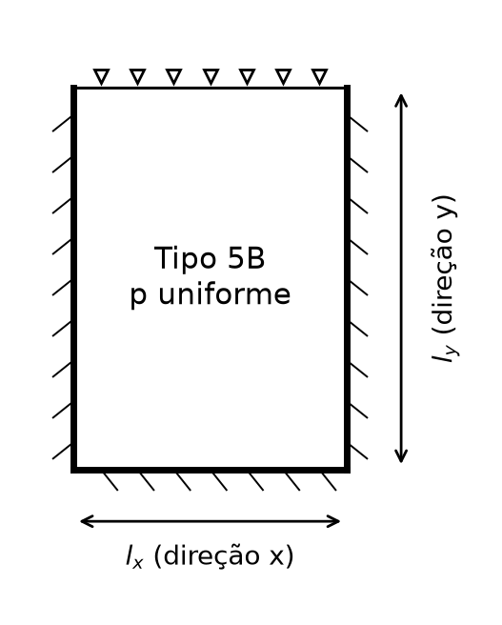

Momentos
m = μ p lx²/100; negativos em módulo. wmax = αw p lx⁴/(100 E h³).

λ | μx | μy | μ'x | μ'y | αw
1.0000 | 2.6684 | 2.2417 | 6.1278 | 5.5032 | 1.8473
1.0500 | 2.8441 | 2.1937 | 6.4229 | 5.5728 | 1.9771
1.1000 | 3.0050 | 2.1390 | 6.6886 | 5.6239 | 2.0965
1.1500 | 3.1512 | 2.0819 | 6.9262 | 5.6604 | 2.2056
1.2000 | 3.2833 | 2.0267 | 7.1373 | 5.6855 | 2.3046
1.2500 | 3.4020 | 1.9763 | 7.3240 | 5.7021 | 2.3940
1.3000 | 3.5081 | 1.9326 | 7.4882 | 5.7122 | 2.4743
1.3500 | 3.6026 | 1.8955 | 7.6321 | 5.7178 | 2.5462
1.4000 | 3.6864 | 1.8647 | 7.7575 | 5.7200 | 2.6103
1.4500 | 3.7604 | 1.8395 | 7.8664 | 5.7200 | 2.6672
1.5000 | 3.8256 | 1.8191 | 7.9605 | 5.7185 | 2.7175
1.5500 | 3.8827 | 1.8027 | 8.0414 | 5.7161 | 2.7619
1.6000 | 3.9326 | 1.7897 | 8.1107 | 5.7133 | 2.8009
1.6500 | 3.9760 | 1.7795 | 8.1695 | 5.7103 | 2.8350
1.7000 | 4.0136 | 1.7715 | 8.2193 | 5.7073 | 2.8647
1.7500 | 4.0460 | 1.7654 | 8.2610 | 5.7045 | 2.8905
1.8000 | 4.0738 | 1.7608 | 8.2957 | 5.7019 | 2.9128
1.8500 | 4.0975 | 1.7573 | 8.3243 | 5.6996 | 2.9320
1.9000 | 4.1176 | 1.7548 | 8.3476 | 5.6976 | 2.9484
1.9500 | 4.1345 | 1.7530 | 8.3663 | 5.6958 | 2.9624
2.0000 | 4.1486 | 1.7518 | 8.3810 | 5.6943 | 2.9742

Volventes
Momento volvente no vértice: mxy = μxy p lx²/100 [kN m/m se p em kN/m² e lx em m].

λ | μxy00 | μxy10 | μxy11 | μxy01
1.0000 | 0.0000 | 0.0000 | 0.0000 | 0.0000
1.0500 | 0.0000 | 0.0000 | 0.0000 | 0.0000
1.1000 | 0.0000 | 0.0000 | 0.0000 | 0.0000
1.1500 | 0.0000 | 0.0000 | 0.0000 | 0.0000
1.2000 | 0.0000 | 0.0000 | 0.0000 | 0.0000
1.2500 | 0.0000 | 0.0000 | 0.0000 | 0.0000
1.3000 | 0.0000 | 0.0000 | 0.0000 | 0.0000
1.3500 | 0.0000 | 0.0000 | 0.0000 | 0.0000
1.4000 | 0.0000 | 0.0000 | 0.0000 | 0.0000
1.4500 | 0.0000 | 0.0000 | 0.0000 | 0.0000
1.5000 | 0.0000 | 0.0000 | 0.0000 | 0.0000
1.5500 | 0.0000 | 0.0000 | 0.0000 | 0.0000
1.6000 | 0.0000 | 0.0000 | 0.0000 | 0.0000
1.6500 | 0.0000 | 0.0000 | 0.0000 | 0.0000
1.7000 | 0.0000 | 0.0000 | 0.0000 | 0.0000
1.7500 | 0.0000 | 0.0000 | 0.0000 | 0.0000
1.8000 | 0.0000 | 0.0000 | 0.0000 | 0.0000
1.8500 | 0.0000 | 0.0000 | 0.0000 | 0.0000
1.9000 | 0.0000 | 0.0000 | 0.0000 | 0.0000
1.9500 | 0.0000 | 0.0000 | 0.0000 | 0.0000
2.0000 | 0.0000 | 0.0000 | 0.0000 | 0.0000

Reacoes
Reação média por borda: r = k p lx/10. Valores elásticos de borda, sem as forças concentradas de canto; a soma das bordas supera a carga total, a favor das vigas.

λ | kx0 | kx1 | ky0 | ky1
1.0000 | 3.2057 | 3.2057 | 2.5363 | 1.0499
1.0500 | 3.2977 | 3.2977 | 2.5374 | 1.0351
1.1000 | 3.3814 | 3.3814 | 2.5367 | 1.0217
1.1500 | 3.4576 | 3.4576 | 2.5349 | 1.0101
1.2000 | 3.5271 | 3.5271 | 2.5325 | 1.0001
1.2500 | 3.5904 | 3.5904 | 2.5298 | 0.9916
1.3000 | 3.6484 | 3.6484 | 2.5270 | 0.9845
1.3500 | 3.7016 | 3.7016 | 2.5243 | 0.9787
1.4000 | 3.7505 | 3.7505 | 2.5219 | 0.9740
1.4500 | 3.7956 | 3.7956 | 2.5197 | 0.9702
1.5000 | 3.8375 | 3.8375 | 2.5178 | 0.9674
1.5500 | 3.8763 | 3.8763 | 2.5161 | 0.9651
1.6000 | 3.9124 | 3.9124 | 2.5146 | 0.9633
1.6500 | 3.9461 | 3.9461 | 2.5134 | 0.9619
1.7000 | 3.9777 | 3.9777 | 2.5124 | 0.9609
1.7500 | 4.0073 | 4.0073 | 2.5116 | 0.9602
1.8000 | 4.0352 | 4.0352 | 2.5109 | 0.9597
1.8500 | 4.0615 | 4.0615 | 2.5104 | 0.9593
1.9000 | 4.0864 | 4.0864 | 2.5100 | 0.9591
1.9500 | 4.1099 | 4.1099 | 2.5097 | 0.9589
2.0000 | 4.1323 | 4.1323 | 2.5095 | 0.9588

Tipo 6
LAJE TIPO 6 | Poisson = 0,20 | carga uniforme
x: menor vão; λ = ly/lx ≥ 1. A: apoio simples; E: engaste.
Bordas x0, x1, y0, y1: E, E, E, E
Volventes: momentos por unidade de largura. Conversão para armaduras: cálculo manual.
Consulte a aba Precisao para resultantes e verificação do equilíbrio.

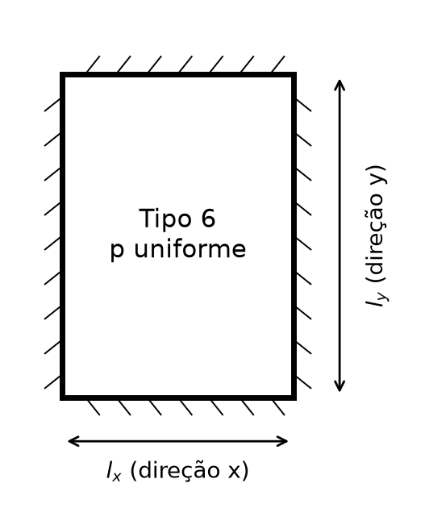

Momentos
m = μ p lx²/100; negativos em módulo. wmax = αw p lx⁴/(100 E h³).

λ | μx | μy | μ'x | μ'y | αw
1.0000 | 2.1143 | 2.1143 | 5.1334 | 5.1334 | 1.4576
1.0500 | 2.3134 | 2.1137 | 5.4829 | 5.2720 | 1.6007
1.1000 | 2.5024 | 2.0978 | 5.8097 | 5.3837 | 1.7373
1.1500 | 2.6799 | 2.0691 | 6.1122 | 5.4721 | 1.8663
1.2000 | 2.8450 | 2.0300 | 6.3898 | 5.5407 | 1.9871
1.2500 | 2.9973 | 1.9828 | 6.6424 | 5.5930 | 2.0990
1.3000 | 3.1369 | 1.9297 | 6.8708 | 5.6320 | 2.2022
1.3500 | 3.2640 | 1.8724 | 7.0760 | 5.6603 | 2.2966
1.4000 | 3.3790 | 1.8124 | 7.2592 | 5.6802 | 2.3825
1.4500 | 3.4827 | 1.7511 | 7.4220 | 5.6938 | 2.4603
1.5000 | 3.5756 | 1.6946 | 7.5659 | 5.7024 | 2.5304
1.5500 | 3.6587 | 1.6485 | 7.6925 | 5.7074 | 2.5933
1.6000 | 3.7325 | 1.6113 | 7.8034 | 5.7099 | 2.6496
1.6500 | 3.7979 | 1.5814 | 7.9001 | 5.7105 | 2.6997
1.7000 | 3.8557 | 1.5575 | 7.9840 | 5.7099 | 2.7441
1.7500 | 3.9064 | 1.5385 | 8.0564 | 5.7085 | 2.7834
1.8000 | 3.9509 | 1.5237 | 8.1186 | 5.7067 | 2.8180
1.8500 | 3.9897 | 1.5121 | 8.1717 | 5.7046 | 2.8483
1.9000 | 4.0233 | 1.5032 | 8.2168 | 5.7025 | 2.8749
1.9500 | 4.0524 | 1.4964 | 8.2548 | 5.7005 | 2.8980
2.0000 | 4.0775 | 1.4913 | 8.2866 | 5.6987 | 2.9180

Volventes
Momento volvente no vértice: mxy = μxy p lx²/100 [kN m/m se p em kN/m² e lx em m].

λ | μxy00 | μxy10 | μxy11 | μxy01
1.0000 | 0.0000 | 0.0000 | 0.0000 | 0.0000
1.0500 | 0.0000 | 0.0000 | 0.0000 | 0.0000
1.1000 | 0.0000 | 0.0000 | 0.0000 | 0.0000
1.1500 | 0.0000 | 0.0000 | 0.0000 | 0.0000
1.2000 | 0.0000 | 0.0000 | 0.0000 | 0.0000
1.2500 | 0.0000 | 0.0000 | 0.0000 | 0.0000
1.3000 | 0.0000 | 0.0000 | 0.0000 | 0.0000
1.3500 | 0.0000 | 0.0000 | 0.0000 | 0.0000
1.4000 | 0.0000 | 0.0000 | 0.0000 | 0.0000
1.4500 | 0.0000 | 0.0000 | 0.0000 | 0.0000
1.5000 | 0.0000 | 0.0000 | 0.0000 | 0.0000
1.5500 | 0.0000 | 0.0000 | 0.0000 | 0.0000
1.6000 | 0.0000 | 0.0000 | 0.0000 | 0.0000
1.6500 | 0.0000 | 0.0000 | 0.0000 | 0.0000
1.7000 | 0.0000 | 0.0000 | 0.0000 | 0.0000
1.7500 | 0.0000 | 0.0000 | 0.0000 | 0.0000
1.8000 | 0.0000 | 0.0000 | 0.0000 | 0.0000
1.8500 | 0.0000 | 0.0000 | 0.0000 | 0.0000
1.9000 | 0.0000 | 0.0000 | 0.0000 | 0.0000
1.9500 | 0.0000 | 0.0000 | 0.0000 | 0.0000
2.0000 | 0.0000 | 0.0000 | 0.0000 | 0.0000

Reacoes
Reação média por borda: r = k p lx/10. Valores elásticos de borda, sem as forças concentradas de canto; a soma das bordas supera a carga total, a favor das vigas.

λ | kx0 | kx1 | ky0 | ky1
1.0000 | 2.4990 | 2.4990 | 2.4990 | 2.4990
1.0500 | 2.6058 | 2.6058 | 2.5119 | 2.5119
1.1000 | 2.7070 | 2.7070 | 2.5205 | 2.5205
1.1500 | 2.8021 | 2.8021 | 2.5256 | 2.5256
1.2000 | 2.8914 | 2.8914 | 2.5283 | 2.5283
1.2500 | 2.9750 | 2.9750 | 2.5292 | 2.5292
1.3000 | 3.0531 | 3.0531 | 2.5289 | 2.5289
1.3500 | 3.1260 | 3.1260 | 2.5277 | 2.5277
1.4000 | 3.1941 | 3.1941 | 2.5261 | 2.5261
1.4500 | 3.2577 | 3.2577 | 2.5243 | 2.5243
1.5000 | 3.3170 | 3.3170 | 2.5223 | 2.5223
1.5500 | 3.3725 | 3.3725 | 2.5205 | 2.5205
1.6000 | 3.4245 | 3.4245 | 2.5187 | 2.5187
1.6500 | 3.4732 | 3.4732 | 2.5171 | 2.5171
1.7000 | 3.5190 | 3.5190 | 2.5157 | 2.5157
1.7500 | 3.5621 | 3.5621 | 2.5144 | 2.5144
1.8000 | 3.6026 | 3.6026 | 2.5133 | 2.5133
1.8500 | 3.6409 | 3.6409 | 2.5124 | 2.5124
1.9000 | 3.6770 | 3.6770 | 2.5116 | 2.5116
1.9500 | 3.7113 | 3.7113 | 2.5110 | 2.5110
2.0000 | 3.7437 | 3.7437 | 2.5105 | 2.5105

